MAPGOOD toelichting
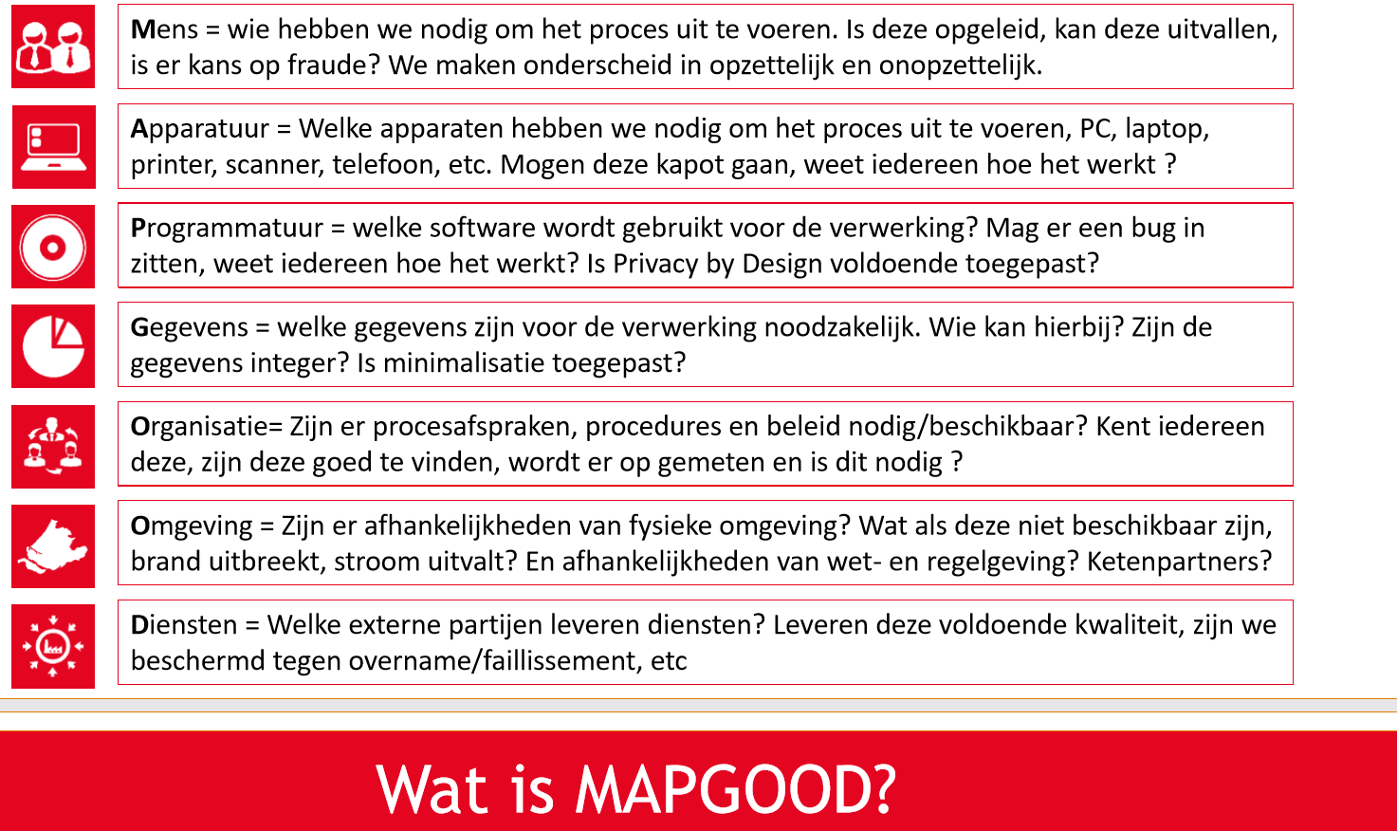

Voorbeelden van dreigingen (zie ook overweging 75 AVG) | Effectgebied | Toelichting
Onrechtmatige toegang tot persoonsgegevens | Betrokkene | Het risico heeft direct impact op de betrokkene
Beperking in rechten en vrijheden van betrokkene | Naleving & governance | Het risico heeft niet direct impact op de betrokkene maar is in strijd met wet- en regelgeving
Ongeautoriseerde toegang tot persoonsgegevens | Maatschappij | Het risico kan leiden tot maatschappelijke onrust
Verlies van (bijzondere) persoonsgegevens | Organisatie | Het risico kan leiden tot nadelige gevolgen voor de organisatie, zoals het negatief beïnvloeden van processen of financiën
Verwerken van onjuiste persoonsgegevens
Persoonsgegevens worden op onjuiste plek opgeslagen
Lek door onvoldoende beveiligde apparatuur
Persoonsgegevens worden te lang bewaard
Onrechtmatige verwerking van gegevens
Onrechtmatig verstrekken van gegevens
Bovenmatig delen van gegevens (niet proportioneel)
Gegevens worden op meerdere plekken vastgelegd
Discriminatie, stigmatisering en uitsluiting
(Blootstelling aan) identiteitsdiefstal of -fraude
Financiële verliezen
Reputatie- of anderszins relationale schade
Verlies van vertrouwelijkheid van beschermde persoonsgegevens
Ongeoorloofde ongedaanmaking van pseudonimisering
Aanzienlijk economisch of maatschappelijk nadeel voor de natuurlijke persoon
Betrokkenen worden verhinderd om controle over hun persoonsgegevens uit te oefenen
Er is geen eigenaarschap voor de gegevensverwerking
Gegevens worden verwerkt voor een niet verenigbaar doel
Persoonsgegevens zijn (tijdelijk) niet beschikbaar

